Sheet1
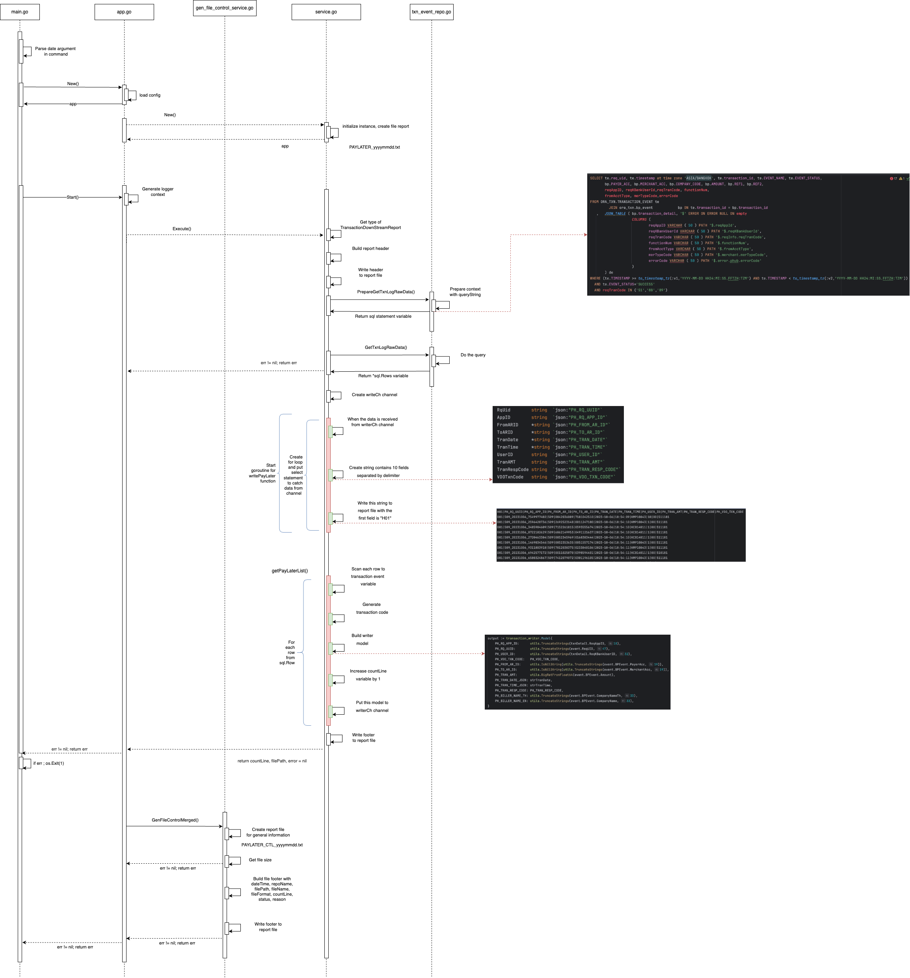
ABC | DEF | GHI | JKL
a | b | c | d
 |  |  |  | đì đót

 |  |  |  | d

